Griewangk F2
F3 - Griewangk

NFOBs | GEOcan 50x | AGEO1 50x | AGEO2 50x
0 | 440.66475526 | 500.837958 | 491.23963152
25000 | 0.00055432065386 | 0.0019412491036 | 0.0095227429441
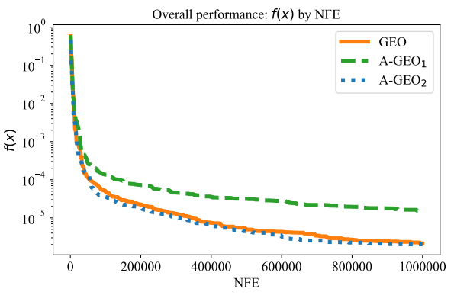
50000 | 0.00017391402371 | 0.00040962633792 | 0.0039305245464
75000 | 0.00012247091625 | 0.00030149596814 | 9.74E-05
100000 | 7.33E-05 | 0.00019794841157 | 7.70E-05
125000 | 5.04E-05 | 0.00019544082082 | 5.00E-05
150000 | 4.28E-05 | 0.00019189485022 | 4.08E-05
175000 | 3.98E-05 | 0.00015491931645 | 3.41E-05
200000 | 3.94E-05 | 0.00015491931645 | 2.52E-05
225000 | 2.85E-05 | 0.00014272251707 | 2.14E-05
250000 | 2.63E-05 | 0.00012577857546 | 2.14E-05
275000 | 2.63E-05 | 0.00011171122982 | 2.01E-05
300000 | 2.39E-05 | 0.00011171122982 | 1.25E-05
325000 | 2.18E-05 | 9.90E-05 | 1.16E-05
350000 | 2.18E-05 | 9.64E-05 | 1.16E-05
375000 | 1.63E-05 | 9.64E-05 | 1.02E-05
400000 | 1.26E-05 | 9.64E-05 | 1.02E-05
425000 | 1.26E-05 | 9.25E-05 | 9.33E-06
450000 | 1.26E-05 | 9.25E-05 | 9.33E-06
475000 | 1.26E-05 | 7.20E-05 | 7.92E-06
500000 | 1.26E-05 | 7.18E-05 | 7.92E-06
525000 | 1.25E-05 | 7.18E-05 | 5.07E-06
550000 | 1.25E-05 | 7.18E-05 | 3.33E-06
575000 | 1.18E-05 | 6.60E-05 | 2.26E-06
600000 | 1.16E-05 | 6.60E-05 | 2.26E-06
625000 | 1.06E-05 | 6.50E-05 | 2.13E-06
650000 | 1.04E-05 | 6.50E-05 | 2.13E-06
675000 | 9.33E-06 | 6.02E-05 | 2.13E-06
700000 | 8.17E-06 | 5.59E-05 | 1.91E-06
725000 | 7.82E-06 | 4.99E-05 | 1.91E-06
750000 | 6.51E-06 | 4.26E-05 | 1.91E-06
775000 | 6.51E-06 | 4.26E-05 | 1.91E-06
800000 | 6.49E-06 | 4.26E-05 | 1.91E-06
825000 | 6.32E-06 | 4.26E-05 | 1.91E-06
850000 | 6.32E-06 | 4.26E-05 | 1.91E-06
875000 | 6.32E-06 | 4.26E-05 | 1.91E-06
900000 | 6.11E-06 | 4.26E-05 | 1.91E-06
925000 | 6.11E-06 | 4.01E-05 | 1.91E-06
950000 | 6.11E-06 | 4.01E-05 | 1.91E-06
975000 | 6.11E-06 | 3.88E-05 | 1.91E-06
1000000 | 5.40E-06 | 3.88E-05 | 1.91E-06

Griewangk F3
F3 - Griewangk

NFOBs | GEOcan 50x | AGEO1 50x | AGEO2 50x
0 | 253.81104337 | 265.51236028 | 272.533177
25000 | 0.28127318044 | 0.60955435335 | 0.21743965656
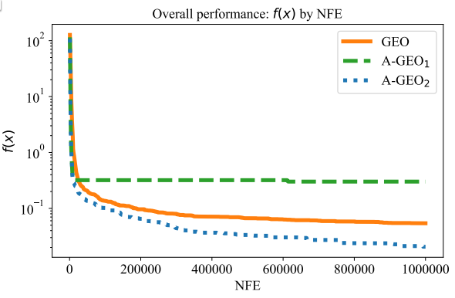
50000 | 0.19358329861 | 0.60955435335 | 0.18449359721
75000 | 0.16067678957 | 0.60955435335 | 0.14178811047
100000 | 0.13752980084 | 0.60955435335 | 0.12163908498
125000 | 0.11389911986 | 0.60955435335 | 0.11611834091
150000 | 0.10373190008 | 0.60955435335 | 0.10113265569
175000 | 0.095200487694 | 0.60955435335 | 0.096923839329
200000 | 0.092069513882 | 0.60955435335 | 0.09658778453
225000 | 0.083186343391 | 0.54182607318 | 0.065876610235
250000 | 0.077585952207 | 0.49727700502 | 0.055596242526
275000 | 0.075567080804 | 0.49727700502 | 0.054608016333
300000 | 0.071560089608 | 0.49727700502 | 0.049474671903
325000 | 0.068858529224 | 0.49727700502 | 0.049383750027
350000 | 0.066853239113 | 0.49727700502 | 0.047672040852
375000 | 0.064332572592 | 0.49727700502 | 0.047672040852
400000 | 0.061192345717 | 0.49727700502 | 0.047672040852
425000 | 0.061192345717 | 0.49727700502 | 0.047253770343
450000 | 0.060631835515 | 0.49727700502 | 0.047253770343
475000 | 0.055518563519 | 0.49727700502 | 0.047253770343
500000 | 0.053552852006 | 0.49727700502 | 0.047253770343
525000 | 0.053552852006 | 0.49727700502 | 0.047253770343
550000 | 0.053552852006 | 0.49727700502 | 0.047253770343
575000 | 0.053552852006 | 0.49727700502 | 0.047253770343
600000 | 0.052655695025 | 0.49727700502 | 0.047253770343
625000 | 0.051686823537 | 0.49727700502 | 0.047253770343
650000 | 0.050264827125 | 0.49727700502 | 0.047253770343
675000 | 0.050264827125 | 0.49727700502 | 0.047253770343
700000 | 0.049344253338 | 0.49727700502 | 0.047095511955
725000 | 0.049344253338 | 0.49727700502 | 0.039494027139
750000 | 0.049344253338 | 0.49727700502 | 0.039494027139
775000 | 0.049344253338 | 0.49727700502 | 0.039494027139
800000 | 0.049344253338 | 0.49727700502 | 0.039494027139
825000 | 0.049344253338 | 0.49727700502 | 0.038021457786
850000 | 0.049344253338 | 0.49727700502 | 0.038021457786
875000 | 0.046448565013 | 0.49727700502 | 0.037893114357
900000 | 0.046448565013 | 0.49727700502 | 0.037893114357
925000 | 0.045783956741 | 0.49727700502 | 0.037893114357
950000 | 0.045783956741 | 0.49727700502 | 0.037893114357
975000 | 0.044965196734 | 0.49727700502 | 0.037893114357
1000000 | 0.044965196734 | 0.49727700502 | 0.036543312373

